Oppgave 2
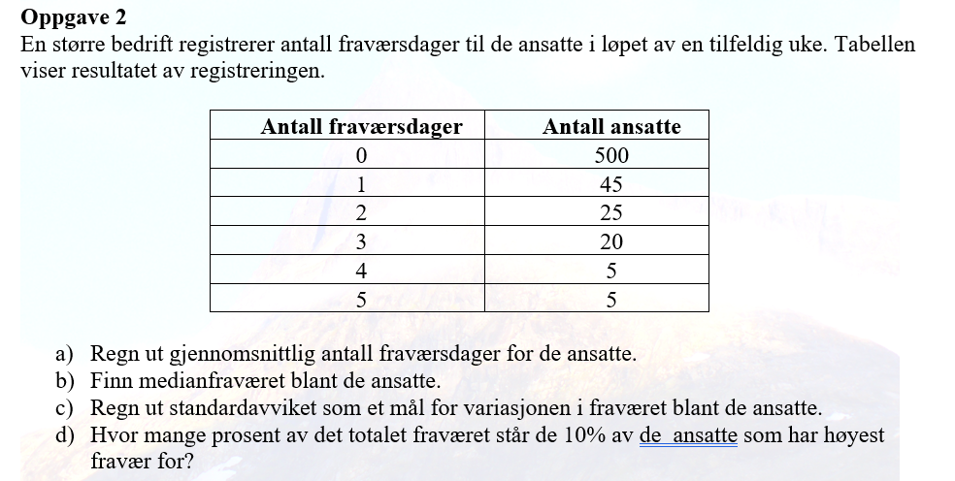
Antall dager (x_i) | Antall ansatte (f) | x_i*f | f*(x_i-g)^2 | Kum.frekv. | Kum.rel.frekv.i %
0 | 500 | 0 | 55.555555556 | 500 | 83%
1 | 45 | 45 | 20 | 545 | 91%
2 | 25 | 50 | 69.444444444 | 570 | 95%
3 | 20 | 60 | 142.22222222 | 590 | 98%
4 | 5 | 20 | 67.222222222 | 595 | 99%
5 | 5 | 25 | 108.88888889 | 600 | 100%
SUM | 600 | 200 | 463.33333333

a) Gjennomsnittlig antall fraværsdager= |  | 0.3 | dager
b) Medianen=(x_300+x_301)/2= |  | 0 | dager
c) Standardavviket= |  | 0.9 | dager
d) Ifølge kummulativ relativ frekvens er det ca.90% som har fraværet 0 eller 1 dag.
Det betyr at gruppen med 10% høyest fravær er alle som har mer enn 1 sykedag, dvs. 2, 3, 4 eller 5 sykedager.
Totalt fravær blant de med høyes fravær= |  | 155 | Dager
Prosentandel= | 77.50% | av totalfraværet.

